Menu

ERGONOMIA
INSTITUTO SEGURIDAD DEL TRABAJO

METODO MAC
Iniciar Evaluación

Levantamiento y Descenso Individual

Matriz de Evaluación

Versión 06/2020

A1
Método MAC: Levantamiento y Descenso Individual

A) Peso de la carga y frecuencia: Utilice el gráfico para determinar el nivel de riesgo asociado a la frecuencia y a la cantidad de peso levantado. Identifique el valor numérico y color correspondiente.

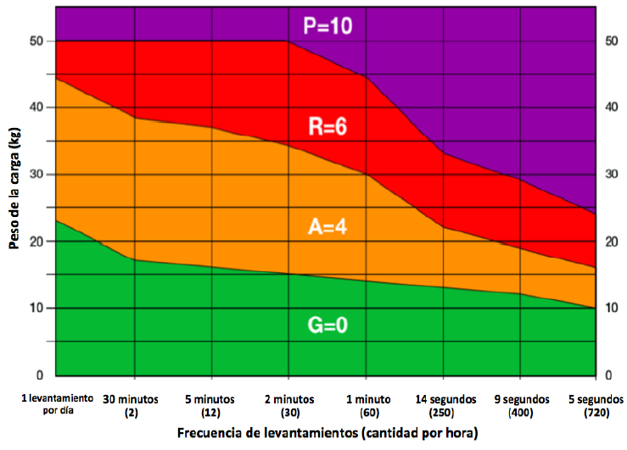
 | Califique Factor de Riesgo
 | Verde V/0

Avanzar
Regresar Menú Principal

A2
Método MAC: Levantamiento y Descenso Individual

B) Distancia horizontal de las manos a la región lumbar: Observe la distancia horizontal entre las manos del trabajador y la región lumbar durante el levantamiento y/o descenso. Evalúe según las imágenes e identifique el valor numérico de la peor condición.

 |  |  |  |  |  |  | Califique Factor de Riesgo
 |  |  |  |  |  |  | Ambar A/3
 | Brazos verticales y tronco erguido |  | Brazos inclinados alejados del tronco o Tronco inclinado hacia delante |  | Brazos inclinados hacia delante y tronco flexionado

 | Menos cerca de la región lumbar | Verde | Manos a una distancia moderada de la región lumbar | Ambar | Brazos muy alejados de la región lumbar | Rojo
 |  | 0 |  | 3 |  | 6

Retroceder
Avanzar
Regresar Menú Principal

A3
Método MAC: Levantamiento y Descenso Individual

C) Región vertical de levantamiento de manos: Observe la posición vertical de las manos del trabajador desde el inicio y final del levantamiento. Utilice las siguientes ilustraciones y registre el valor de la peor condición.

 |  |  |  |  |  |  | Califique Factor de Riesgo
 |  |  |  |  |  |  | Ambar A/1
 | Manos entre la rodilla y altura del codo |  | Manos bajo la rodilla y/o por encima de la altura del codo |  | Manos al nivel del piso o inferior, o manos a nivel de cabeza y superior

 | Verde | 0 | Ambar | 1 | Rojo | 3

Retroceder
Avanzar
Regresar Menú Principal

A4
Método MAC: Levantamiento y Descenso Individual

D) Torsión y lateralización de tronco: observe el tronco del trabajador cuando levanta la carga. Si la persona rota el tronco en relación a la cadera o se inclina hacia un lado cuando levanta la carga, el color es amarillo y el puntaje 1. Si la columna rota y se inclina hacia un lado, el color es rojo y el puntaje 2.

 |  |  |  |  |  |  | Califique Factor de Riesgo
 |  |  |  |  |  |  | Ambar A/1
 | Mínima o ninguna rotación e inclinación de columna |  | Rotación de columna o inclinación de columna |  | Rotación e inclinación de columna

 | Verde | 0 | Ambar | 1 | Rojo | 2

Retroceder
Avanzar
Regresar Menú Principal

A5
Método MAC: Levantamiento y Descenso Individual

E) Restricciones posturales: Buscar factores que obliguen al equipo a modificar su postura. Si los movimientos de levantamiento están restringidos por la disponibilidad de espacio (por ejemplo, un pasillo estrecho o un área de abastecimiento desordenada), el color es amarillo y el puntaje 1. Si la postura se restringe severamente (levantamiento en un área con cielo abajo) el color es rojo y el puntaje es 3.

 |  |  |  |  |  |  | Califique Factor de Riesgo
 |  |  |  |  |  |  | Verde V/0
 | Sin restricciones posturales |  | Restricción Postural |  | Severa restricción postural

 | Verde | 0 | Ambar | 1 | Rojo | 3

Retroceder
Avanzar
Regresar Menú Principal

A6
Método MAC: Levantamiento y Descenso Individual

F) Acoplamiento mano-objeto: Observar la calidad del agarre que los trabajadores usan para afirmar y controlar la carga. Si el trabajador necesita sus manos, registre la peor condición.

 | Manijas u orificios para las manos diseñados para el tamaño y peso de la carga |  | Manijas u orificios para las manos muy pequeños, o solo los dedos soportan la carga |  | No existen manijas ni orificios de sujeción | Áspera, resbaladiza o con puntos de presión

 |  |  |  |  |  |  |  | Califique Factor de riesgo
 |  |  |  |  |  |  |  | Verde V/0
 | Manijas u orificios para las manos diseñados para el tamaño y peso de la carga |  | Manijas u orificios para las manos muy pequeños, o solo los dedos soportan la carga |  | No existen manijas ni orificios de sujeción | Áspera, resbaladiza o con puntos de presión

 | Buen Agarre | Verde 0 | Agarre Razonable | Ambar 2 | Agarre Malo |  | Rojo 3

Retroceder
Regresar Menú Principal
Avanzar

A7
Método MAC: Levantamiento y Descenso Individual

G) Superficie de tránsito: Observar las condiciones del suelo donde se realiza la tarea. Las zonas de trabajo al aire libre dependen del clima. Identificar la peor condición.

 |  |  |  |  |  |  | Califique Factor de Riesgo
 |  |  |  |  |  |  | Verde V/0
 | Pisos secos, antideslizantes, firmes, nivelados y sin daños |  | Mayoritariamente secos y limpios (húmedos o algunos escombros), o razonablemente firmes o con daños menores. |  | Resbaladizos, con muchos escombros, o blandos, inestables o con daños severos.

 | Buena Superficie | Verde 0 | Superficie Razonable | Ambar 1 | Mala Superficie | Rojo 3

Retroceder
Avanzar
Regresar Menú Principal

A11
Método MAC: Levantamiento y Descenso Individual

H) Factores ambientales: Observar factores ambientales y registre si la tarea se realiza con: *Temperaturas extremas *Fuertes corrientes de aire *Condiciones extremas de iluminación (oscuridad, brillante o poco contraste).

 |  |  |  |  |  |  | Califique
 |  |  |  |  |  |  | Verde V/0
 | Sin factores ambientales |  | Un factor ambiental |  | 2 o más factores

 | Verde | 0 | Ambar | 1 | Rojo | 2

Retroceder
Avanzar
Regresar Menú Principal

Resultados
 |  | Hoja de Resultado Método MAC: Levantamiento y Descenso Individual |  |  |  |  |  | Fecha

Datos Organizacionales
Nombre Evaluador: |  |  | MARIA JOSE SEPULVEDA DURAN |  |  | Nombre Empresa | AGROSUPER PLANTA SAN VICENTE
Area de Trabajo |  |  | FAENA |  |  | Puesto de Trabajo | OPERARIO DE GARRAS
Tarea: |  |  | TRASLADO DE GARRA LARGA |  |  | Tiempo Tarea: | 60 MIN
Decripción de la Tarea
Se trasladan producto seleccionado (garra larga) desde tolvas, en bandejas hacia maquina cortadora de garras

Cantidad de trabajadores que tienen puestos de trabajo idénticos o similar al evaluado? |  |  |  |  |  |  | Hombres: |  | 23
 |  |  |  |  |  |  | Mujeres: |  | 17
 | ¿Hay indicios de que la tarea es de alto riesgo para TME-EESS? (Marque X)
 | La tarea es extenuante, solo algunos pueden realizarla o se quejan del riesgo que puede generar.
 | Los empleados que realizan el trabajo parecen tener dificultades para realizarla o encontrar el trabajo dificil.
 | Otra

Resultados de la Evaluación
Factor de Riesgo |  |  |  | Color | Puntaje | Posible Medida de Control
A) Peso de la carga y frecuencia |  |  |  | Verde V/0 | Verde V/0
B) Distancia horizontal de las manos a la región lumbar |  |  |  | Ambar A/3 | Ambar A/3 | Rediseño puesto de trabajo más capacitacion tecnicas correctas de MMC
C) Región vertical de levantamiento de manos: |  |  |  | Ambar A/1 | Ambar A/1 | Rediseño puesto de trabajo más capacitacion tecnicas correctas de MMC
D) Torsión y lateralización de tronco |  |  |  | Ambar A/1 | Ambar A/1 | Rediseño puesto de trabajo más capacitacion tecnicas correctas de MMC
E) Restricciones posturales |  |  |  | Verde V/0 | Verde V/0
F) Acoplamiento mano-objeto |  |  |  | Verde V/0 | Verde V/0
G) Superficie de tránsito |  |  |  | Verde V/0 | Verde V/0
H) Factores ambientales |  |  |  | Verde V/0 | Verde V/0
 |  |  | Puntaje: |  | 5
Conclusión
*Intervenga en todos los factores que hayan resultado diferentes del verde, dando prioridad aquellos de mayor nivel de riesgo *Si en la reevaluación (posterior a la intervención), el resultado de la sumatoria de los factores es mayor a 5, deberá continuar con la evaluación avanzada (por Profesional Especialista y Capacitado)

Generar PDF / Imprimir
Registrar Datos
Matriz MAC + VMAC Levantamiento y Descenso en Equipo
Retroceder
Regresar Menú Principal

Matriz
Hoja de Resultados
Regresar Menú Principal
Matriz Método MAC: Levantamiento y Descenso en Individual
1
2
3
4
5 |  |  |  |  |  |  |  |  | Factor A | Factor B | Factor C | Factor D | Factor E | Factor F | Factor G | Factor H | Puntaje Total | Conclusión | Posible Medida de Control
6 | Fecha Evaluación | Evaluador | Área de Trabajo | Puesto de Trabajo | Tarea | Duración de la Tarea | Hombres | Mujeres | Peso de la carga y Frecuencia | Distancia horizontal de las manos a la Región Lumbar | Región vertical de levantamiento de manos | Torsión y lateralización de tronco | Restricciones posturales | Acoplamiento mano-objeto | Superficie de tránsito | Factores ambientales

